CERTIFICADO
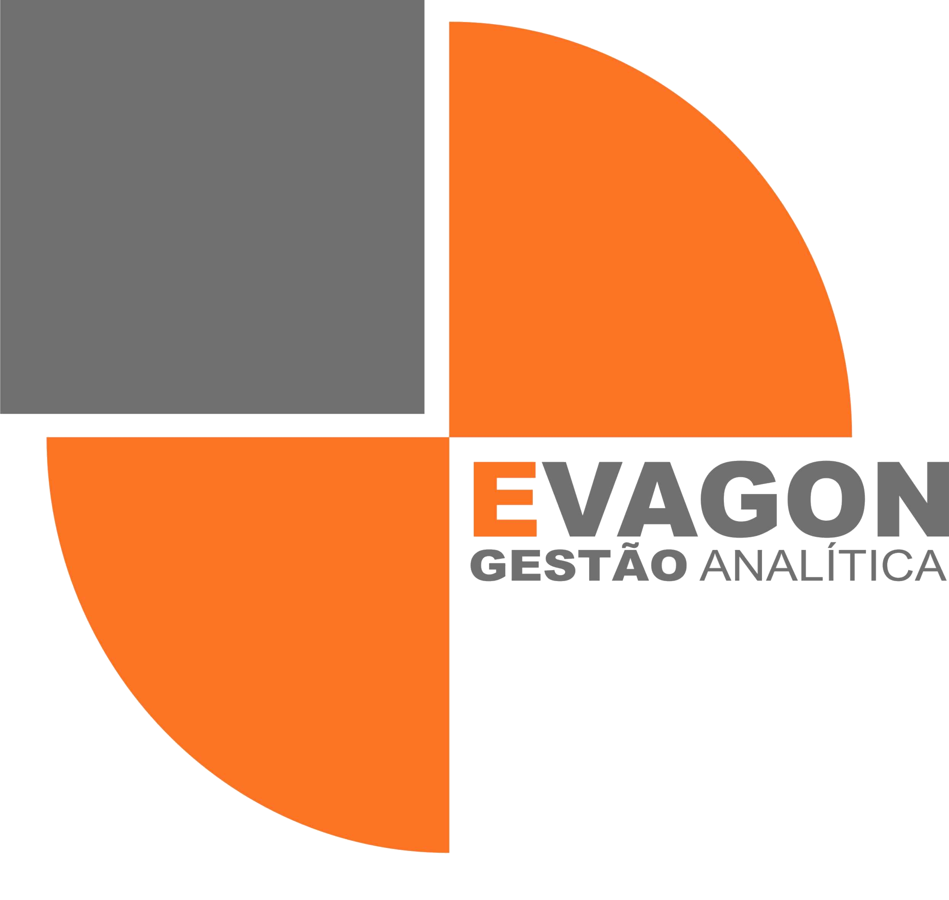
 |  |  | CERTIFICADO DE CALIBRAÇÃO |  |  |  |  |  |  |  | CERTIFICADO DE CALIBRAÇÃO
 |  |  | EVO - / 1899 |  |  |  |  |  |  |  | EVO - / 1899

 |  | DATA DE CALIBRAÇÃO: |  | ALERTA |  | DATA DE EMISSÃO: |  | ALERTA |  | DATA DE CALIBRAÇÃO: |  | ALERTA |  | DATA DE EMISSÃO: |  | ALERTA

 | 1. INFORMAÇÕES DO CONTRATANTE |  |  |  |  |  |  |  | 7. RESULTADOS DA VERIFICAÇÃO

 | CONTRATANTE: | ALERTA |  |  |  |  |  |  | Referência | Leitura | 0 | Critério | Resultado | Equipamento necessitou de ajuste
 | ENDEREÇO: | ALERTA |  |  |  |  |  |  | 0 | 0 | 0 | 0
 |  |  |  |  |  |  |  |  | -------- | -------- | -------- | -------- | --------
 |  |  |  |  |  |  |  |  | -------- | -------- | -------- | -------- | --------
 | 2. INFORMAÇÕES DO CLIENTE |  |  |  |  |  |  |  | -------- | -------- | -------- | -------- | --------
 |  |  |  |  |  |  |  |  | -------- | -------- | -------- | -------- | --------
 | CLIENTE: | O MESMO |  |  |  |  |  |  | -------- | -------- | -------- | -------- | --------
 | ENDEREÇO: | O MESMO
 |  |  |  |  |  |  |  |  | 8. RESULTADOS DA CALIBRAÇÃO

 | 3. DADOS DO EQUIPAMENTO CALIBRADO |  |  |  |  |  |  |  | Valor de | Leitura do equipamento |  | Erro |  | Incerteza | Fator de | Graus de
 |  |  |  |  |  |  |  |  | referência |  |  |  |  | Expandida (U) | Abrangência | Liberdade
 | EQUIPAMENTO: |  | TURBIDÍMETRO |  |  |  |  |  | 0 | 0 |  | 0 |  | 0 | k | Veff
 | N° IDENTIFICAÇÃO: |  | NÃO CONSTA |  |  |  |  |  | -------- | -------- |  | -------- |  | -------- | -------- | --------
 | MARCA: |  | NÃO CONSTA |  |  |  |  |  | -------- | -------- |  | -------- |  | -------- | -------- | --------
 | Nº SÉRIE: |  | NÃO CONSTA |  |  |  |  |  | -------- | -------- |  | -------- |  | -------- | -------- | --------
 | MODELO: |  | NÃO CONSTA |  |  |  |  |  | -------- | -------- |  | -------- |  | -------- | -------- | --------
 | CAPACIDADE: |  |  |  |  |  |  |  | -------- | -------- |  | -------- |  | -------- | -------- | --------
 | FAIXA DE CALIBRAÇÃO: |  |  |  |  |  |  |  | -------- | -------- |  | -------- |  | -------- | -------- | --------
 | MENOR RESOLUÇÃO: |  |  |  |  |  |  |  | -------- | -------- |  | -------- |  | -------- | -------- | --------
 | LOCAL DE CALIBRAÇÃO: |  | ALERTA |  |  |  |  |  | -------- | -------- |  | -------- |  | -------- | -------- | --------
 | ORDEM DE SERVIÇO: |  |  |  |  |  |  |  | -------- | -------- |  | -------- |  | -------- | -------- | --------

 |  |  |  |  |  |  |  |  | A calibração foi realizada efetuando três leituras em cada ponto de calibração. O resultado expresso é a média destas leituras. A incerteza expandida de medição
 | 4. CONDIÇÕES AMBIENTAIS |  |  |  |  |  |  |  | relatada é declarada como incerteza padrão de medição multiplicada pelo fator de abrangência k=XX, o qual para uma distribuição t com Veff=YY graus de
 |  |  |  |  |  |  |  |  | liberdade efetivos corresponde a uma probabilidade de abrangência de aproximadamente 95%.
 | Condição ambiental recomendada |  |  | Temperatura medida |  |  | Umidade medida
 | Temperatura: | entre 20 e 26 °C |  | Inicial: | ALERTA |  | Inicial: | ALERTA | 9. NOTAS
 | Umidade: | entre 30 e 80 %ur |  | Final: | ALERTA |  | Final: | ALERTA | 1) Erro=leitura do instrumento – valor do padrão.
 |  |  |  |  |  |  |  |  | 2) EMA = Erro Máximo Admissível que é a soma do erro em valor absoluto e a incerteza expandida
 |  |  |  |  |  |  |  |  | 3) O presente certificado refere-se exclusivamente ao instrumento calibrado e aqui mencionado, não sendo extensivo a qualquer outro instrumento, ainda que similar.
 | 5. RASTREABILIDADE METROLÓGICA DOS PADRÕES UTILIZADOS |  |  |  |  |  |  |  | 4) É proibida a reprodução parcial ou total deste certificado, sem prévia autorização.
 |  |  |  |  |  |  |  |  | 5) O valor de indicação do equipamento é uma média de no mínimo 3 leituras, sendo arredondado ao número de casas decimais da resolução do equipamento.
 | Identificação do | Descrição do padrão |  | Número do certificado |  | Laboratório | Data | Data | Por este motivo, pequenas diferenças podem surgir na expressão do erro.
 | padrão |  |  |  |  |  | calibração | validade | 6) Legenda: “--------” = lacuna vazia.
 | -------- | -------- |  | -------- |  | -------- | -------- | ALERTA
 |  |  |  |  |  |  |  | ALERTA | 10. OBSERVAÇÕES
 |  |  |  |  |  |  |  | ALERTA | 1 - Não aplicável a este instrumento

 | 6. PROCEDIMENTO DE CALIBRAÇÃO

 | Procedimento PO – 7.2.1-380 Revisão 01

 | Os padrões utilizados na calibração são preparados por diluição a partir de um padrão mãe. Todos os materiais e equipamentos, usados nesta |  |  |  |  |  |  |  | TÉCNICO(A) EXECUTANTE:
 | preparação, são calibrados em laboratórios acreditados pelo Cgcre-Inmetro e pertencentes à RBC.

 |  |  |  |  |  |  |  |  |  |  |  |  |  |  | ALERTA
 |  |  |  |  |  |  |  |  |  |  |  |  |  |  | ALERTA
 |  |  |  |  |  |  |  |  |  |  |  |  |  |  | RESPONSÁVEL / SIGNATÁRIO AUTORIZADO

 | Página 01/02 |  |  |  |  |  |  |  | Página 02/02

 | FM – 7.8-001RV00 Certificado de Calibração |  |  |  |  |  |  |  | FM – 7.8-001RV00 Certificado de Calibração
 | Av.Fernando Arens, 807/09 – V.Arens II – Jundiaí / SP – Brasil – CEP.: 13202-570 |  |  |  |  |  |  |  | Av.Fernando Arens, 807/09 – V.Arens II – Jundiaí / SP – Brasil – CEP.: 13202-570
 | Fones: 55-11-2709-0105 / 55-11-4815-2455 evagon@evagon.com.br www.evagon.com.br |  |  |  |  |  |  |  | Fones: 55-11-2709-0105 / 55-11-4815-2455 evagon@evagon.com.br www.evagon.com.br

PARÂMETRO:

